人口リスト
都道府県名 | 市区町村名 | 男 | 女 | 計 | 世帯 | 人口は2020年4月時点のもの。 |  |  | 国土地理協会HPより
山梨県 |  | 403,357 | 419,033 | 822,390 | 362,303 | 国土地理協会HPより
山梨県 | 甲府市 | 90,597 | 96,574 | 187,171 | 91,013 | https://www.kokudo.or.jp/service/distribution.html
山梨県 | 富士吉田市 | 23,771 | 24,560 | 48,331 | 19,845
山梨県 | 都留市 | 14,655 | 15,204 | 29,859 | 12,970 | 地域 | サブ
山梨県 | 山梨市 | 16,551 | 17,806 | 34,357 | 14,647 | 中北 | 峡北 | 韮崎市、北杜市
山梨県 | 大月市 | 11,516 | 12,000 | 23,516 | 10,326 |  | 峡中 | 甲府市、甲斐市、中央市、昭和町
山梨県 | 韮崎市 | 14,519 | 14,605 | 29,124 | 12,652 |  | 峡西 | 南アルプス市
山梨県 | 南アルプス市 | 35,323 | 36,047 | 71,370 | 28,242 | 峡東 |  | 笛吹市、山梨市、甲州市
山梨県 | 北杜市 | 22,758 | 23,663 | 46,421 | 21,421 | 峡南 |  | 早川町、富士川町、市川三郷町、身延町、南部町
山梨県 | 甲斐市 | 37,314 | 38,208 | 75,522 | 32,911 | 東部 |  | 都留市、大月市、上野原市、丹波山村、小菅村、道志村
山梨県 | 笛吹市 | 33,474 | 35,450 | 68,924 | 29,625 | 富士五湖(富士北麓) |  | 富士河口湖町、鳴沢村、富士吉田市、忍野村、山中湖村、西桂町
山梨県 | 上野原市 | 11,402 | 11,397 | 22,799 | 9,979
山梨県 | 甲州市 | 14,990 | 16,000 | 30,990 | 13,093
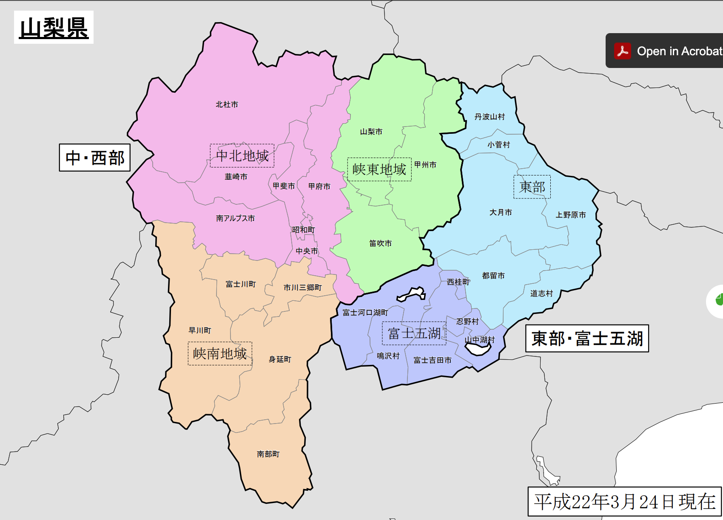
山梨県 | 中央市 | 15,394 | 15,584 | 30,978 | 13,357
山梨県 | 市川三郷町 | 7,619 | 7,985 | 15,604 | 6,666
山梨県 | 早川町 | 505 | 513 | 1,018 | 599
山梨県 | 身延町 | 5,481 | 5,825 | 11,306 | 5,349
山梨県 | 南部町 | 3,714 | 3,855 | 7,569 | 3,138
山梨県 | 富士川町 | 7,220 | 7,635 | 14,855 | 6,331
山梨県 | 昭和町 | 10,278 | 10,174 | 20,452 | 8,885
山梨県 | 道志村 | 844 | 808 | 1,652 | 630
山梨県 | 西桂町 | 2,059 | 2,179 | 4,238 | 1,545
山梨県 | 忍野村 | 5,233 | 4,362 | 9,595 | 3,938
山梨県 | 山中湖村 | 2,914 | 2,875 | 5,789 | 2,423
山梨県 | 鳴沢村 | 1,559 | 1,574 | 3,133 | 1,265
山梨県 | 富士河口湖町 | 13,035 | 13,527 | 26,562 | 10,819
山梨県 | 小菅村 | 359 | 356 | 715 | 346
山梨県 | 丹波山村 | 273 | 267 | 540 | 288
山梨県 | 東部地域 |  |  | 79081
山梨県 | 富士北麓地域 |  |  | 97,648
山梨県 | 中北地域 |  |  | 461,038
山梨県 | 峡南地域 |  |  | 50,352
山梨県 | 峡東地域 |  |  | 134,271

